使い方
このファイルの使い方

１ 教育庁保健体育安全課のホームページから、個別データ集計ファイル（体力・運動能力調査集計自動計算表）をダウンロード
してください。

２ 各学年男女別シートに測定結果を入力して下さい。

３ 入力が終了したら、シートすべてを『各学年男女別データシート』に貼り付けて下さい。
 | この部分を右クリックして、「コピー」を選択して、貼り付けて下さい。

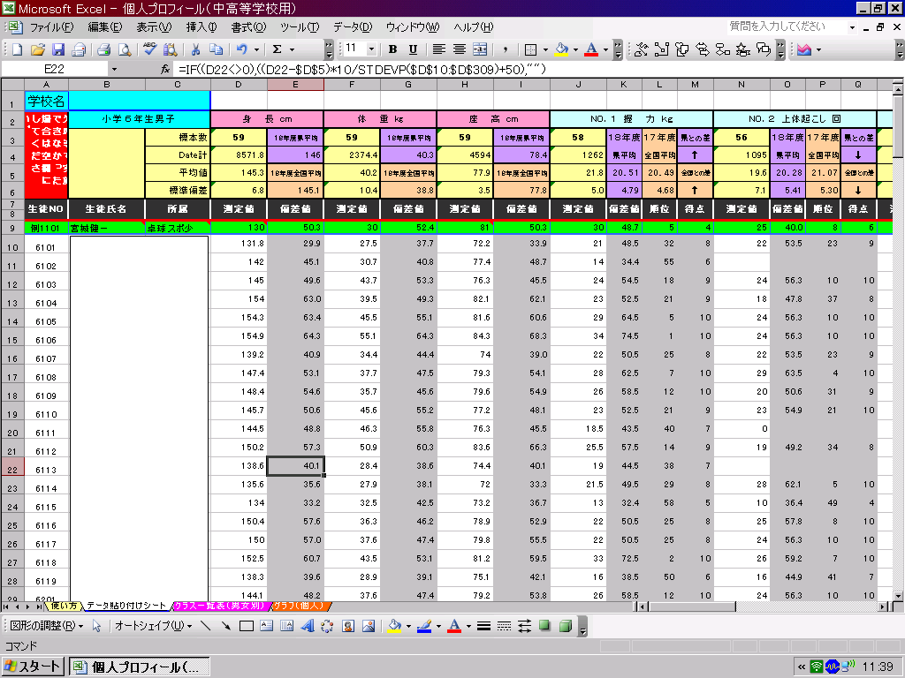

データ貼り付けシートへ

入力が終わったら準備完了です。

グラフシートへ
★児童生徒個人の結果を個表にして印刷したい場合。
４ 『グラフ（学年・男女別）』シートを開き、下記の要領で必要事項を入力して下さい。
 | （１）学年をプルダウンメニューにより指定して下さい。
 | →全国平均、県平均、学校の平均が表示されます。
 | （２）データに入力してある出席番号を入力して下さい。
 | →入力整理番号の児童のデータ及びグラフが表示されます。

★クラス毎（男女別）の結果一覧表を印刷したい場合。
体力・運動能力調査記録カードに転記させたり、グラフを記入させるときに活用できます。

クラス一覧表へ
５ 『クラス一覧表（男女別）』シートを開き、下記の要領で必要事項を入力して下さい。
 | （１）印刷したいクラス（男女毎）の１番最初の児童生徒の出席番 号を、黄色のセルに入力して下さい。
 |  | この色のセルに出席番号を入力して下さい。

グラフ（高1男子）
体力・運動能力個人プロフィールカード
 |  | 校種 | 高校 | 学年 | １年 | 性別 | 男子
令和４年度全国体力・運動能力調査結果
学年 | 性別 | 握力 （㎏） | 上体起こし （回） | 長座体前屈 （㎝） | 反復横とび （点） | ２0ｍｼｬﾄﾙ ﾗﾝ（回） | 50ｍ走 （秒） | 立ち幅とび (cm) | ﾊﾝﾄﾞﾎﾞｰﾙ投げ（ｍ）
１年 | 男子 | 36.6 | 28.0 | 47.9 | 55.4 | 81.3 | 7.5 | 218.4 | 23.4

令和５年度宮城県児童生徒体力・運動能力調査結果
学年 | 性別 | 握力 （㎏） | 上体起こし （回） | 長座体前屈 （㎝） | 反復横とび （点） | ２0ｍｼｬﾄﾙ ﾗﾝ（回） | 50ｍ走 （秒） | 立ち幅とび (cm) | ﾊﾝﾄﾞﾎﾞｰﾙ投げ（ｍ）
１年 | 男子 | 36.7 | 28.0 | 49.0 | 56.6 | 79.4 | 7.6 | 217.1 | 22.7

私たちの学校の体力・運動能力調査結果
学年 | 性別 | 握力 （㎏） | 上体起こし （回） | 長座体前屈 （㎝） | 反復横とび （点） | ２0ｍｼｬﾄﾙ ﾗﾝ（回） | 50ｍ走 （秒） | 立ち幅とび (cm) | ﾊﾝﾄﾞﾎﾞｰﾙ投げ（ｍ）
１年 | 男子

あなたの体力・運動能力調査の結果 |  |  |  |  | 出席番号 |  | 名前 | #N/A

 |  | 握力 （㎏） | 上体起こし （回） | 長座体前屈 （㎝） | 反復横とび （点） | ２0ｍｼｬﾄﾙ ﾗﾝ（回） | 50ｍ走 （秒） | 立ち幅とび (cm) | ﾊﾝﾄﾞﾎﾞｰﾙ投げ（ｍ）
記録 |  | #N/A | #N/A | #N/A | #N/A | #N/A | #N/A | #N/A | #N/A
得点 |  | #N/A | #N/A | #N/A | #N/A | #N/A | #N/A | #N/A | #N/A
 |  |  |  |  |  |  | あなたの体力・運動能力調査
あなたの体力・運動能力バランス
 |  |  |  |  |  |  | 総合得点
 |  |  |  |  |  |  | #N/A

 |  |  |  |  |  |  | あなたの総合判定
 |  |  |  |  |  |  | #N/A

 |  |  |  |  |  |  | 自分の体力アップの目標を作ろう

 |  |  |  |  |  |  |  |  |  |  | 令和４年度 全国体力・運動能力調査結果（文部科学省）【R５.１０.１１入力】
 |  |  |  |  |  |  |  |  |  | 小学校
 |  |  |  |  |  |  |  |  |  | 中学校 | 学年 | NO．１ 握力（㎏） |  |  | NO．２ 上体起こし（回） |  |  | NO.３ 長座体前屈（㎝） |  |  | NO.４ 反復横跳び（点） |  |  | NO.５ ２０ｍシャトルラン（折り返し数） |  |  | NO.６ ５０ｍ走（秒） |  |  | NO.７ 立ち幅跳び(cm) |  |  | NO.８ ハンドボール投げ（ｍ）
 |  |  |  |  |  |  |  |  |  | 高校 |  | 標本数 | 平均値 | 標準偏差 | 標本数 | 平均値 | 標準偏差 | 標本数 | 平均値 | 標準偏差 | 標本数 | 平均値 | 標準偏差 | 標本数 | 平均値 | 標準偏差 | 標本数 | 平均値 | 標準偏差 | 標本数 | 平均値 | 標準偏差 | 標本数 | 平均値 | 標準偏差
 |  |  |  |  |  |  |  |  |  |  | 中学校１年男子 | 1287 | 24.69 | 6.23 | 1389 | 23.68 | 5.37 | 1397 | 40.67 | 9.94 | 1380 | 50.14 | 6.80 | 1052 | 67.24 | 24.03 | 1374 | 8.37 | 0.79 | 1394 | 186.11 | 25.35 | 1404 | 17.98 | 5.39
 |  |  |  |  |  |  |  |  |  | １年 | 中学校１年女子 | 1188 | 21.38 | 4.44 | 1336 | 19.93 | 5.17 | 1333 | 44.40 | 9.97 | 1326 | 45.20 | 6.01 | 985 | 49.37 | 18.30 | 1326 | 9.02 | 0.75 | 1338 | 167.06 | 21.38 | 1307 | 11.58 | 3.75
 |  |  |  |  |  |  |  |  |  | ２年 | 中学校２年男子 | 1228 | 30.21 | 7.11 | 1350 | 26.59 | 5.66 | 1362 | 45.14 | 10.76 | 1348 | 52.95 | 7.31 | 1004 | 83.08 | 24.77 | 1336 | 7.83 | 0.68 | 1347 | 203.79 | 24.75 | 1330 | 21.03 | 5.91
 |  |  |  |  |  |  |  |  |  | ３年 | 中学校２年女子 | 1236 | 23.99 | 4.47 | 1367 | 22.54 | 5.58 | 1370 | 47.30 | 10.31 | 1361 | 47.86 | 6.05 | 1021 | 56.25 | 19.65 | 1363 | 8.76 | 0.74 | 1365 | 172.96 | 21.96 | 1345 | 13.32 | 4.25
 |  |  |  |  |  |  |  |  |  | ４年 | 中学校３年男子 | 1276 | 34.53 | 7.32 | 1397 | 28.63 | 5.73 | 1399 | 49.23 | 11.21 | 1391 | 56.01 | 7.09 | 1027 | 90.80 | 24.15 | 1393 | 7.49 | 0.65 | 1396 | 217.30 | 24.53 | 1374 | 23.80 | 6.01
 |  |  |  |  |  |  |  |  |  | ５年 | 中学校３年女子 | 1216 | 25.24 | 4.44 | 1367 | 24.00 | 5.63 | 1369 | 49.39 | 10.03 | 1360 | 48.59 | 6.12 | 1000 | 56.21 | 20.06 | 1350 | 8.68 | 0.73 | 1362 | 176.01 | 23.00 | 1319 | 14.05 | 4.32
 |  |  |  |  |  |  |  |  |  | ６年 | 高校１年男子 | 1142 | 36.63 | 7.04 | 1261 | 28.02 | 5.87 | 1263 | 47.89 | 10.84 | 1261 | 55.40 | 7.25 | 895 | 81.31 | 25.43 | 1248 | 7.51 | 0.66 | 1245 | 218.41 | 24.49 | 1205 | 23.45 | 6.38
 |  |  |  |  |  |  |  |  |  |  | 高校１年女子 | 1086 | 25.45 | 4.52 | 1195 | 22.35 | 5.67 | 1195 | 47.79 | 10.01 | 1188 | 47.70 | 6.02 | 845 | 48.61 | 17.78 | 1184 | 8.94 | 0.76 | 1198 | 172.47 | 22.19 | 1138 | 13.62 | 4.12
 |  |  |  |  |  |  |  |  |  | 男子 | 高校２年男子 | 1131 | 38.76 | 7.23 | 1241 | 29.95 | 5.92 | 1242 | 49.25 | 11.08 | 1246 | 57.33 | 7.53 | 856 | 90.31 | 25.69 | 1236 | 7.29 | 0.61 | 1235 | 225.66 | 24.31 | 1196 | 25.07 | 6.42
 |  |  |  |  |  |  |  |  |  | 女子 | 高校２年女子 | 1127 | 26.26 | 4.72 | 1256 | 23.79 | 6.01 | 1254 | 49.85 | 10.28 | 1255 | 48.73 | 6.39 | 864 | 51.03 | 19.31 | 1242 | 8.83 | 0.77 | 1258 | 175.43 | 22.39 | 1194 | 14.51 | 4.36
 |  |  |  |  |  |  |  |  |  |  | 高校３年男子 | 1151 | 40.88 | 7.43 | 1262 | 31.28 | 6.04 | 1264 | 51.79 | 11.16 | 1256 | 58.48 | 7.12 | 889 | 91.69 | 26.74 | 1254 | 7.22 | 0.60 | 1254 | 230.06 | 24.26 | 1212 | 26.22 | 6.48
 |  |  |  |  |  |  |  |  |  |  | 高校３年女子 | 1103 | 26.71 | 4.67 | 1226 | 24.36 | 6.28 | 1231 | 50.50 | 10.03 | 1226 | 48.92 | 6.42 | 851 | 50.52 | 19.67 | 1215 | 8.88 | 0.80 | 1227 | 174.02 | 23.46 | 1170 | 14.61 | 4.39
...

グラフ（高２男子）
...
私たちの学校の体力・運動能力調査結果
学年 | 性別 | 握力 （㎏） | 上体起こし （回） | 長座体前屈 （㎝） | 反復横とび （点） | ２0ｍｼｬﾄﾙ ﾗﾝ（回） | 50ｍ走 （秒） | 立ち幅とび (cm) | ﾊﾝﾄﾞﾎﾞｰﾙ投げ（ｍ）
２年 | 男子

あなたの体力・運動能力調査の結果 |  |  |  |  | 出席番号 |  | 名前 | #N/A

 |  | 握力 （㎏） | 上体起こし （回） | 長座体前屈 （㎝） | 反復横とび （点） | ２0ｍｼｬﾄﾙ ﾗﾝ（回） | 50ｍ走 （秒） | 立ち幅とび (cm) | ﾊﾝﾄﾞﾎﾞｰﾙ投げ（ｍ）
記録 |  | #N/A | #N/A | #N/A | #N/A | #N/A | #N/A | #N/A | #N/A
得点 |  | #N/A | #N/A | #N/A | #N/A | #N/A | #N/A | #N/A | #N/A
 |  |  |  |  |  |  | あなたの体力・運動能力調査
あなたの体力・運動能力バランス
 |  |  |  |  |  |  | 総合得点
 |  |  |  |  |  |  | #N/A

 |  |  |  |  |  |  | あなたの総合判定
 |  |  |  |  |  |  | #N/A

 |  |  |  |  |  |  | 自分の体力アップの目標を作ろう
...

グラフ（高３男子）
...
私たちの学校の体力・運動能力調査結果
学年 | 性別 | 握力 （㎏） | 上体起こし （回） | 長座体前屈 （㎝） | 反復横とび （点） | ２0ｍｼｬﾄﾙ ﾗﾝ（回） | 50ｍ走 （秒） | 立ち幅とび (cm) | ﾊﾝﾄﾞﾎﾞｰﾙ投げ（ｍ）
３年 | 男子

あなたの体力・運動能力調査の結果 |  |  |  |  | 出席番号 |  | 名前 | #N/A

 |  | 握力 （㎏） | 上体起こし （回） | 長座体前屈 （㎝） | 反復横とび （点） | ２0ｍｼｬﾄﾙ ﾗﾝ（回） | 50ｍ走 （秒） | 立ち幅とび (cm) | ﾊﾝﾄﾞﾎﾞｰﾙ投げ（ｍ）
記録 |  | #N/A | #N/A | #N/A | #N/A | #N/A | #N/A | #N/A | #N/A
得点 |  | #N/A | #N/A | #N/A | #N/A | #N/A | #N/A | #N/A | #N/A
 |  |  |  |  |  |  | あなたの体力・運動能力調査
あなたの体力・運動能力バランス
 |  |  |  |  |  |  | 総合得点
 |  |  |  |  |  |  | #N/A

 |  |  |  |  |  |  | あなたの総合判定
 |  |  |  |  |  |  | #N/A

 |  |  |  |  |  |  | 自分の体力アップの目標を作ろう
...

グラフ（高1女子)
...
私たちの学校の体力・運動能力調査結果
学年 | 性別 | 握力 （㎏） | 上体起こし （回） | 長座体前屈 （㎝） | 反復横とび （点） | ２0ｍｼｬﾄﾙ ﾗﾝ（回） | 50ｍ走 （秒） | 立ち幅とび (cm) | ﾊﾝﾄﾞﾎﾞｰﾙ投げ（ｍ）
１年 | 女子

あなたの体力・運動能力調査の結果 |  |  |  |  | 出席番号 |  | 名前 | #N/A

 |  | 握力 （㎏） | 上体起こし （回） | 長座体前屈 （㎝） | 反復横とび （点） | ２0ｍｼｬﾄﾙ ﾗﾝ（回） | 50ｍ走 （秒） | 立ち幅とび (cm) | ﾊﾝﾄﾞﾎﾞｰﾙ投げ（ｍ）
記録 |  | #N/A | #N/A | #N/A | #N/A | #N/A | #N/A | #N/A | #N/A
得点 |  | #N/A | #N/A | #N/A | #N/A | #N/A | #N/A | #N/A | #N/A
 |  |  |  |  |  |  | あなたの体力・運動能力調査
あなたの体力・運動能力バランス
 |  |  |  |  |  |  | 総合得点
 |  |  |  |  |  |  | #N/A

 |  |  |  |  |  |  | あなたの総合判定
 |  |  |  |  |  |  | #N/A

 |  |  |  |  |  |  | 自分の体力アップの目標を作ろう
...

グラフ（高２女子)
...
私たちの学校の体力・運動能力調査結果
学年 | 性別 | 握力 （㎏） | 上体起こし （回） | 長座体前屈 （㎝） | 反復横とび （点） | ２0ｍｼｬﾄﾙ ﾗﾝ（回） | 50ｍ走 （秒） | 立ち幅とび (cm) | ﾊﾝﾄﾞﾎﾞｰﾙ投げ（ｍ）
２年 | 女子

あなたの体力・運動能力調査の結果 |  |  |  |  | 出席番号 |  | 名前 | #N/A

 |  | 握力 （㎏） | 上体起こし （回） | 長座体前屈 （㎝） | 反復横とび （点） | ２0ｍｼｬﾄﾙ ﾗﾝ（回） | 50ｍ走 （秒） | 立ち幅とび (cm) | ﾊﾝﾄﾞﾎﾞｰﾙ投げ（ｍ）
記録 |  | #N/A | #N/A | #N/A | #N/A | #N/A | #N/A | #N/A | #N/A
得点 |  | #N/A | #N/A | #N/A | #N/A | #N/A | #N/A | #N/A | #N/A
 |  |  |  |  |  |  | あなたの体力・運動能力調査
あなたの体力・運動能力バランス
 |  |  |  |  |  |  | 総合得点
 |  |  |  |  |  |  | #N/A

 |  |  |  |  |  |  | あなたの総合判定
 |  |  |  |  |  |  | #N/A

 |  |  |  |  |  |  | 自分の体力アップの目標を作ろう
...

グラフ（高３女子)
...
私たちの学校の体力・運動能力調査結果
学年 | 性別 | 握力 （㎏） | 上体起こし （回） | 長座体前屈 （㎝） | 反復横とび （点） | ２0ｍｼｬﾄﾙ ﾗﾝ（回） | 50ｍ走 （秒） | 立ち幅とび (cm) | ﾊﾝﾄﾞﾎﾞｰﾙ投げ（ｍ）
３年 | 女子

あなたの体力・運動能力調査の結果 |  |  |  |  | 出席番号 |  | 名前 | #N/A

 |  | 握力 （㎏） | 上体起こし （回） | 長座体前屈 （㎝） | 反復横とび （点） | ２0ｍｼｬﾄﾙ ﾗﾝ（回） | 50ｍ走 （秒） | 立ち幅とび (cm) | ﾊﾝﾄﾞﾎﾞｰﾙ投げ（ｍ）
記録 |  | #N/A | #N/A | #N/A | #N/A | #N/A | #N/A | #N/A | #N/A
得点 |  | #N/A | #N/A | #N/A | #N/A | #N/A | #N/A | #N/A | #N/A
 |  |  |  |  |  |  | あなたの体力・運動能力調査
あなたの体力・運動能力バランス
 |  |  |  |  |  |  | 総合得点
 |  |  |  |  |  |  | #N/A

 |  |  |  |  |  |  | あなたの総合判定
 |  |  |  |  |  |  | #N/A

 |  |  |  |  |  |  | 自分の体力アップの目標を作ろう
...

